상품제안서
명화고주파 여행용세트 통합형 | 상품코드: S40734

 |  |  |  |  |  |  | 02-713-8555 | www.synergygift.co.kr
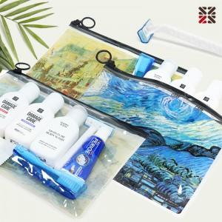

【상세/제작정보】

【인쇄/포장옵션】 | 실크 / 포장불가능

【공급단가】 | 수량 | 50~ | 100~ | 500~ | 1,000~ | 2,000~
*VAT별도 | N5 | 4,030원 | 3,960원 | 3,870원 | 3,720원 | 3,560원
 | NA | 5,460원 | 5,370원 | 5,250원 | 5,040원 | 4,830원
 | NB | 6,760원 | 6,650원 | 6,500원 | 6,240원 | 5,970원
 | D | 5,460원 | 5,370원 | 5,250원 | 5,040원 | 4,830원

【상품 URL】 | https://www.synergygift.co.kr:443/src/goods_detail.php?gdno=40734

